イベントデータ（座標付き）
イベントデータ（座標付き） 項目一覧
項目名 | 内容
試合ID | 該当試合ID
履歴No | 該当試合のプレイを時系列にした履歴ナンバー
ピリオド | 該当プレイのピリオド
ピリオド残時間 | 該当プレイのピリオド残り時間
チームID | 該当プレイ選手のチームID
チーム名 | 該当プレイ選手のチーム名
背番号1 | 該当選手名1の背番号
背番号2 | 該当選手名2の背番号
選手名1 | 該当プレイの選手名（一人目）
選手名2 | 該当プレイの選手名（二人目）
プレイテキスト | 該当プレイの内容
スコア | 該当プレイによって得点した場合の両チームのトータルスコア
ピリオド終了フラグ | ピリオド終了時に「1」
試合終了フラグ | 試合終了時に「1」
選手ID1 | 該当プレイの選手名1のID
選手ID2 | 該当プレイの選手名2のID
アクション1 | 該当プレイのアクションID ※アクションIDについては「アクションID」シート参照
アクション2 | 該当プレイのアクションID ※アクションIDについては「アクションID」シート参照
アクション3 | 該当プレイのアクションID ※アクションIDについては「アクションID」シート参照
ホームアウェイ | 該当プレイのホーム/アウェイ 1：ホーム 2：アウェイ
エリア | 該当アクションが発生したエリア
X座標 | 該当アクションが発生したx座標
Y座標 | 該当アクションが発生したy座標
サイド | 該当アクションが発生した際のオフェンス側の攻撃方向

(補足)
・「エリア」：アクションが発生した時に、プレイヤーがどのエリアにいたか。図1が「エリア」に入っているデータ一覧です。それぞれのデータに振られた番号が、図2のエリアの番号に紐付いております。
・「x座標,y座標」：アクションが発生した時に、プレイヤーがいたコートの座標。図3のように、コートの左下を(x,y):(0,0)、コートの右上を(x,y):(100,100)としております。
ex) B.LEAGUEのコートの長さは28m、エンドラインから3PTラインのトップまでの長さは8.325m。左コートの3PTラインのトップのx座標：8.325 / 28 * 100 = 29.7
・「サイド」：攻めている方向。
ex) 前半がleftだったら、後半はrightになる。
※「エリア,x座標,y座標,サイド」については、「アクション」がシュートの時のみ、データが入っております。

図1
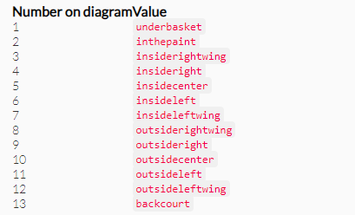

図2
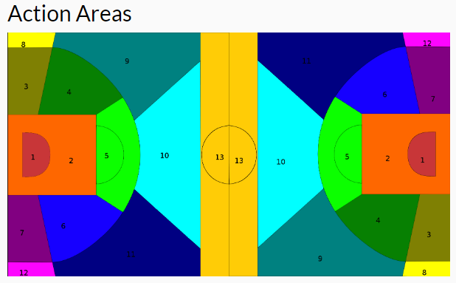

図3
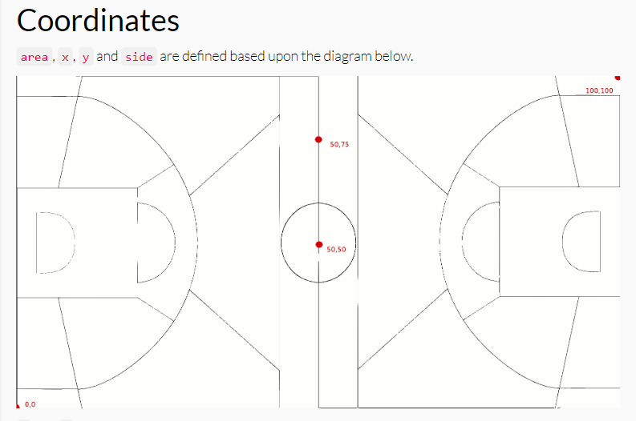

https://developer.geniussports.com/warehouse/livestream/read/index_basketball.html#PlayingSurfaceDefinition

